PM REPORT (새양식)
 |  |  |  |  |  |  |  |  |  |  |  |  |  |  |  | 작성 |  |  | 검토 |  |  | 승인
 |  |  | M.A.T Co.,LTd
 |  |  | Micro Advanced Technology |  |  |  |  |  |  |  |  |  |  |  |  | 강석희

작업 보고서

 |  |  |  |  |  |  |  |  |  |  |  |  |  |  |  | 점검일 |  |  | 2023-03-29
 |  |  |  |  |  |  |  |  |  |  |  |  |  |  |  | 점검 시간 |  |  | 9:00:00 |  | ~ | 16:30:00 |  | 7:30:00
업 체 명 |  | 온세미컨덕터 |  |  |  |  |  | MODEL |  |  | 1701HW |  |  |  |  | SET-UP 일 |  |  | 2022-06-20
고객 담당자 |  | 김일남 부장님 |  |  |  |  |  | SERIAL NO |  |  | M006829 |  |  |  |  | 이전 작업일 |  |  | 2023-01-26
MAT 작업자 |  | 정동교, 양윤철, 조재현, 강석희 |  |  |  |  |  | 공정명 |  |  | H2 |  |  |  |  | 경과일 |  |  | 62

1. 작업명 |  |  |  |  |  |  |  |  |  |  |  |  |  |  | 5. 사진
Inlet Pressure 상승으로 인한 PreWet 내부점검 및 개선진행 |  |  |  |  |  |  |  |  |  |  |  |  |  |  | 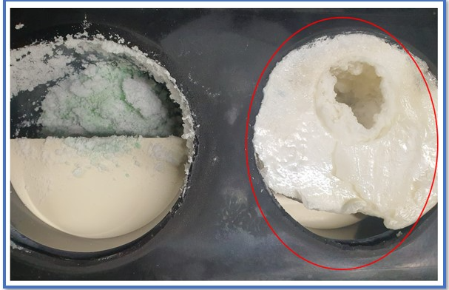
2. 증상
Inlet Pressure 상승
3. 원인
Prewet In단 Powder 적체로 인한 Inlet Pressure 상승

M.A.T Co., Ltd.
3. 조치내용
* Inlet Pressure 상승으로 인한 PreWet 내부점검 및 개선진행 - 현장도착 후 작업진행 前 Date Log 확인 시 압력상승발생 확인 - Prewet 탈착 후 내부 Cleaning 진행 - Prewet In단 Nozzle 설치 (Prewet In Water Nozzle 방향 변경 개선 진행) - 시수분기 Line 해체 후 Cir Manifold S/W 유입 (5L) - Main시수 23L 유입, Exh' Nozzle 6L PreWet 13L (분기 6.5L, 6.5L) 유입이나 Drain이 원활하지않아, Prewet Water Level이 유지 되지않아서 분기 (4L, 4L) 유입진행 - 설치 후 가압 Test 진행 시 이상없음 및 Leak Test 진행 이상 無 - N2 Regulator 설치 - Prewet N2 Line 개선진행 (Prewet Out 배관 N2 Flowmeter 2개 설치 ) * Heater 변형으로 인한 Heater 교체 진행 - Heater 저항 측정 결과 2열 중, 2열 우, 3열 좌, 3열 중, 3열 우 총5개 Heater 저항이 낮게 측정됨 (0.8 ~ 1.0) - Heater 탈착하여 확인결과 Heater 열선 변형으로 인한 Short 발생 확인 - 해당 Heater 교체 진행 - B/A, Purge N2 등의 유량과다로 인하여 Heater 사용량 多 추정 * Heating Jacket설치 - PreWet Out배관 Temp 조절위한 H/J설치 진행 - H/J 및 Controller 설치 - Setting값 150ºC설정완료( High : 180ºC Low : 100ºC ) < Prewet 2차개선 (Prewet Out 배관 Purge N2 분기유입, Prewet Water 분기 Flowmeter 설치, Prewet In Water 3/8" Nozzle 방향 변경 개선) 진행 후 특이사항 발생 > - Prewet In단에 Powder 적체로 Inlet Pressure 상승 하여 Prewet Cleaning 및 2차개선 진행 하였으나, Prewet In Water Nozzle 방향 변경 개선 약 6일 만에 (03/29 -> 04/04) Inlet Pressure 상승함 (-90 -> 0) - Purge N2 유입 유량 조정 및 Prewet Water 유입 유량 조정, Prewet 타공으로 일시적으로 압력 해소 됨 (-100) - Prewet 3/8" Nozzle 방향 변경 개선의 영향으로 In단에 적체되었던 Powder가 Out단에 적체된 것으로 추정 - Prewet Water 1/2" 개선형 Nozzle 설치 후 경과 관찰 필요 |  |  |  |  |  |  |  |  |  |  |  |  |  |  | OUT |  |  |  |  | IN

 |  |  |  |  |  |  |  |  |  |  |  |  |  |  | 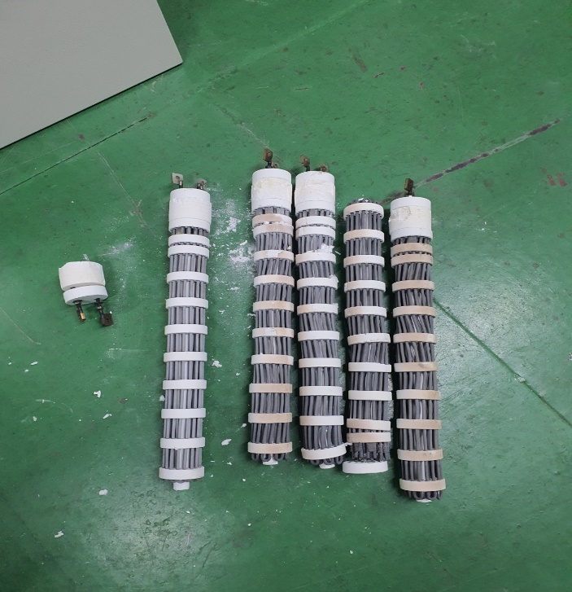

 |  |  |  |  |  |  |  |  |  |  |  |  |  |  | Fail Heater

4. CHECK VALUE
Pressure | Exh. P mmH2O |  | Inlet. P #1 mmH2O |  | Inlet. P #2 mmH2O |  | Inlet. P #3 mmH2O |  | Inlet. P #4 mmH2O |  | Cab. P mmH2O |  | Cir. P #1 Kpa |  | Cir. P #2 Kpa |  | B/A. P #1 Kpa |  | B/A. P #2 Kpa |  | Steam W. P Kpa |  | Fog W. P Kpa
 | 전 | 후 | 전 | 후 | 전 | 후 | 전 | 후 | 전 | 후 | 전 | 후 | 전 | 후 | 전 | 후 | 전 | 후 | 전 | 후 | 전 | 후 | 전 | 후
 |  | -90 |  | -114 |  |  |  |  |  |  |  | -10 |  | 134 |  |  |  | 43 |  | 45 |  |  |  | 0.1
Temp | Heater. T #1 |  | Heater. T #2 |  | Heater. T #3 |  | Heater. T #4 |  | Chamber. T |  | Cartridge Top. T |  | Cartridge Bottom. T |  | Reactor. T |  | Wet. T |  | Cabinet. T |  | Exhaust. T
 | 전 | 후 | 전 | 후 | 전 | 후 | 전 | 후 | 전 | 후 | 전 | 후 | 전 | 후 | 전 | 후 | 전 | 후 | 전 | 후 | 전 | 후 | 전 | 후
 |  | 750 |  |  |  |  |  |  |  | 677 |  |  |  |  |  |  |  | 39 |  | 29 |  | 28
Air
N2
Air
N2
Air
N2
Air
N2
Air
N2
Air
N2
Air
N2
Air
N2
Air
N2
Air
N2
Air
N2
Air
N2
유량 | Heater SLM |  | Sleeve SLM |  | Burnning #1 SLM |  | Burnning #2 SLM |  | Burnning #2 SLM |  | Burnning #4 SLM |  | In Purge SLM |  | In P. Purge #1 SLM |  | In P. Purge #2 SLM |  | In P. Purge #3 SLM |  | In P. Purge #4 SLM |  | Steam SLM
 | 전 | 후 | 전 | 후 | 전 | 후 | 전 | 후 | 전 | 후 | 전 | 후 | 전 | 후
 |  |  |  | 80 |  | 480 |  | 440 |  |  |  |  |  | 250
Air
N2
Air
N2
Air
N2
Air
N2
Air
N2
Air
N2
Air
N2
Air
N2
Air
N2
 | Fog #1 SLM |  | Fog #2 SLM |  | Fog #3 SLM |  | Fog #4 SLM |  | Supply Water LPM |  | PCW LPM |  | Steam Water LPM |  | Torch SLM |  | Torch Flange SLM |  | Torch 전압 A |  | Torch 전압 v
 | 전 | 후 | 전 | 후 | 전 | 후 | 전 | 후 | 전 | 후 | 전 | 후 | 전 | 후 | 전 | 후 | 전 | 후 | 전 | 후 | 전 | 후
 |  | 30 |  | 30 |  | 30 |  | 30 |  | 22

* Part 사용 이력
Part 명 |  |  | 규격 |  |  | Code |  |  | 수 량 | 유/무 | 업체 재고 | Part 명 |  |  |  | 규격 |  |  | Code |  |  | 수량 | 유/무 | 업체 재고
FLOW METER(AIR) |  |  | LF401-30~300L/min |  |  | 904-001-063 |  |  | 2 | 무상
REGULATOR |  |  | CKD-W-1000-8 |  |  | 904-004-000 |  |  | 1 | 무상
FLOW METER(WATER) |  |  | Z-300KT3(2~18LPM) |  |  | 904-001-072 |  |  | 2 | 무상
Prewet Out 배관 |  |  |  |  |  | 코드미상 |  |  | 1 | 무상
H/J |  |  |  |  |  | 코드미상 |  |  | 1 | 무상
 |  |  |  |  |  |  |  |  |  |  |  | 출장비 |  |  |  |  |  |  |  | 인원수 |  |  | 유/무상
 |  |  |  |  |  |  |  |  |  |  |  |  |  |  |  |  |  |  |  | 4 |  |  | 무상

PM REPORT (새양식) (2)
 |  |  |  |  |  |  |  |  |  |  |  |  |  |  |  | 작성 |  | 검토 |  | 승인
 |  |  | M.A.T Co.,LTd
 |  |  | Micro Advanced Technology

작업 보고서

 |  |  |  |  |  |  |  |  |  |  |  |  |  |  |  | 점검일
 |  |  |  |  |  |  |  |  |  |  |  |  |  |  |  | 시간 |  | 시 분 ~ 시 분

업 체 명 |  |  |  |  |  |  |  |  | MODEL |  |  |  |  |  |  |  | SET-UP 일
고객 담당자 |  |  |  |  |  |  |  |  | SERIAL NO |  |  |  |  |  |  |  | 이전 작업일
MAT 작업자 |  |  |  |  |  |  |  |  | 공정명 |  |  |  |  |  |  |  | 경과일

1. 작업명 ( PM, TROUBLE, 점검, 기타) |  |  |  |  |  |  |  |  |  |  |  |  |  |  | 5. 사진

2. 증상,원인

M.A.T Co., Ltd.
3. 조치내용
 |  |  |  |  |  |  |  |  |  |  |  | POWDER / 부식 COATING CHECK
 |  |  |  |  |  |  |  |  |  |  |  | Plasma 설비 |  |  | 그 외 설비
 |  |  |  |  |  |  |  |  |  |  |  | Inner : % 부식 : |  |  | Heat Chamber : % 부식: Power 색/경도 :

 |  |  |  |  |  |  |  |  |  |  |  | Reactor : % 부식 : Coating : |  |  | Middle Flange : % 부식: Coating :

 |  |  |  |  |  |  |  |  |  |  |  | Wet Tank : % 부식 : Coating : |  |  | Wet Chamber : % 부식: Coating :

 |  |  |  |  |  |  |  |  |  |  |  | Exhaust : % 부식 : Coating : |  |  | Exhaust : % 부식: Coating :

4. CHECK VALUE |  |  |  |  |  |  |  |  |  |  |  |  |  |  |  |  | 6. 비고 (특이점, 위험요소, 개선사항)
Pressure | Inlet#1 mmH2O |  | Inlet#2 mmH2O |  | Inlet#3 mmH2O |  | Inlet#4 mmH2O |  | Exh. P mmH2O |  | Cab. P mmH2O |  | Cir. P Kpa |  | B/A. P Kpa
 | 전 | 후 | 전 | 후 | 전 | 후 | 전 | 후 | 전 | 후 | 전 | 후 | 전 | 후 | 전 | 후

Temp | Temp #1 |  | Temp #2 |  | Temp #3 |  | Temp #4 |  | Reactor. T |  | Wet. T |  | Cab. T |  | Exh. T
 | 전 | 후 | 전 | 후 | 전 | 후 | 전 | 후 | 전 | 후 | 전 | 후 | 전 | 후 | 전 | 후

Utility | Burning SLM |  | S/A SLM |  | N2 SLM |  | C/W SLM |  | Torch 전압 v |  | Torch 전압 A |  | Torch N2 SLM
 | 전 | 후 | 전 | 후 | 전 | 후 | 전 | 후 | 전 | 후 | 전 | 후 | 전 | 후

* Part 사용 이력
Part 명 |  |  | 규격 |  |  | Code |  |  | 수 량 | 유/무 | 업체 재고 | Part 명 |  |  |  | 규격 |  | Code |  | 수량 | 유/무 | 업체 재고

 |  |  |  |  |  |  |  |  |  |  |  | 출장비 |  |  |  |  |  |  | 인원수 |  | 유/무상

* 기 타 :

